Hoja1
2024-01-19

LA PAZ 28 - HAEDO 4460-2005
BUENOS AIRES luquearti@gmail.com
____________________________________________________________________________________
"BISAGRAS ARTICULADA”
“p/ Muebles”
“Hº Niquelado"

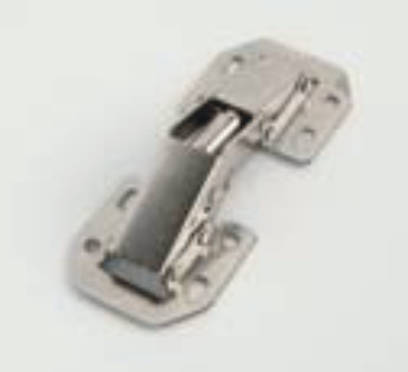

COD. | DESCRIPCION | PRECIO
BIAR-10 | Bisagra ARTICULADA 1,2mm. Hº Niquelado | 1020.411

 | ENVASE: Bolsa x 25 unidades

